登录界面
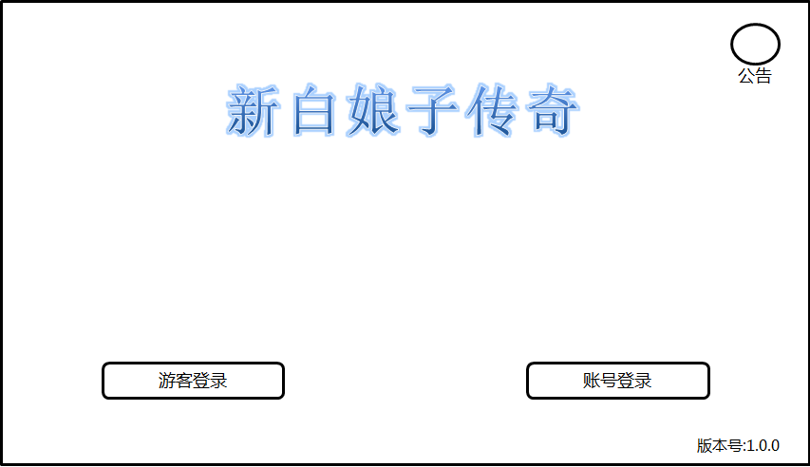

 |  | LOGO，居中 |  |  |  | 公告按钮

 |  |  |  |  |  | 背景图

 |  |  | 健康公告一行显示，颜色较淡
返回按钮
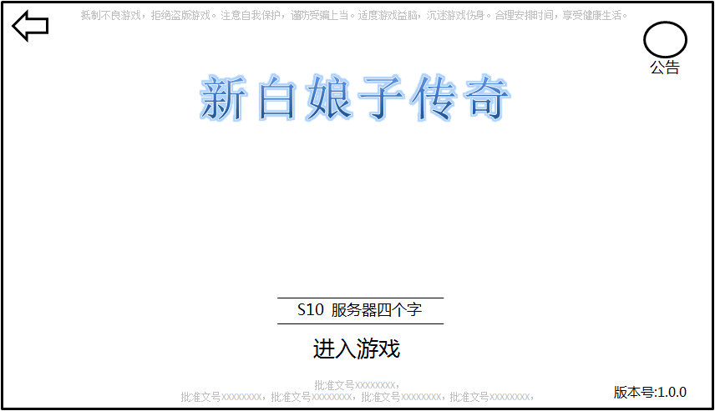
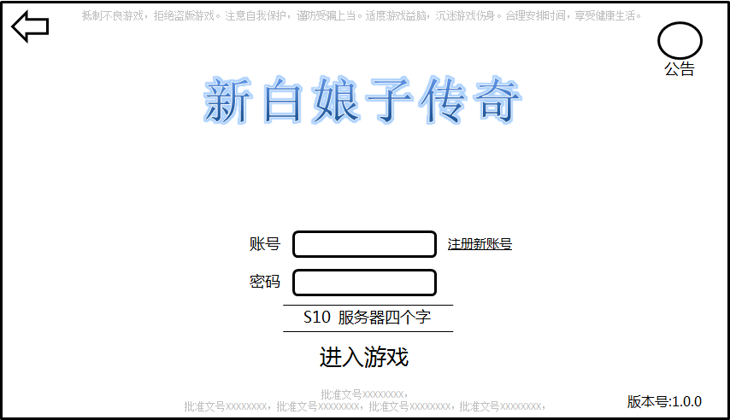
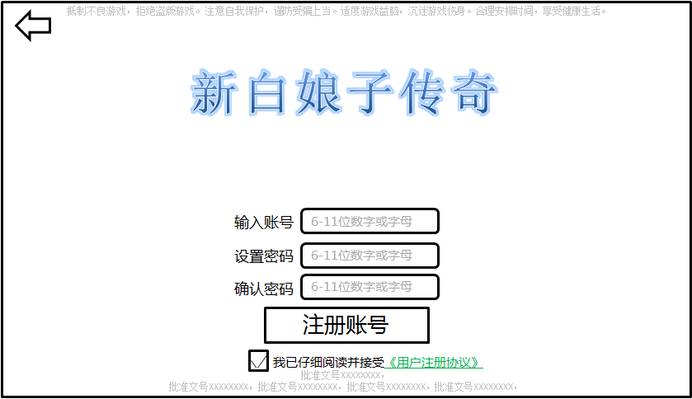

 | 进入游戏实际上是按钮，单这里考虑将按钮模糊化
 | 参考风格如下 |  |  | 批准文号两行显示居中，颜色较淡 | 版本号置于右下角

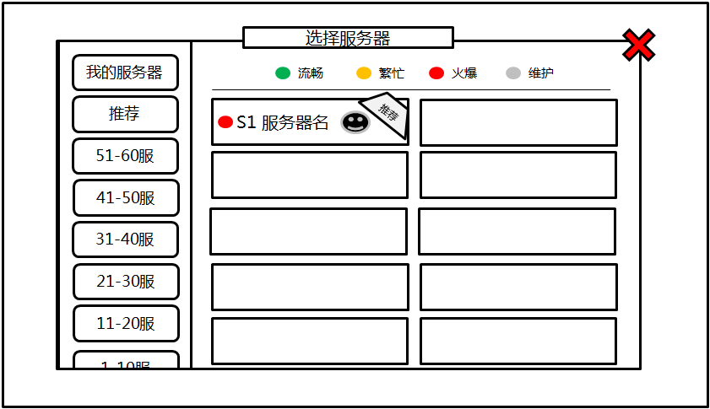

 |  |  |  |  |  | 每个大区10个服，两列5行

 |  |  | 最后一个显示一半，表明可拖动查看

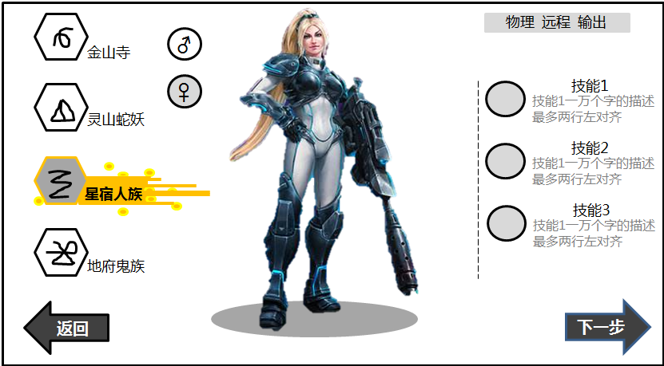

 |  | 当前选定职业突出显示

 |  |  |  | 人物3D模型支持旋转 | 技能图标

二级显示UI
 | 此处【没有】X号 | 此处【没有】X号
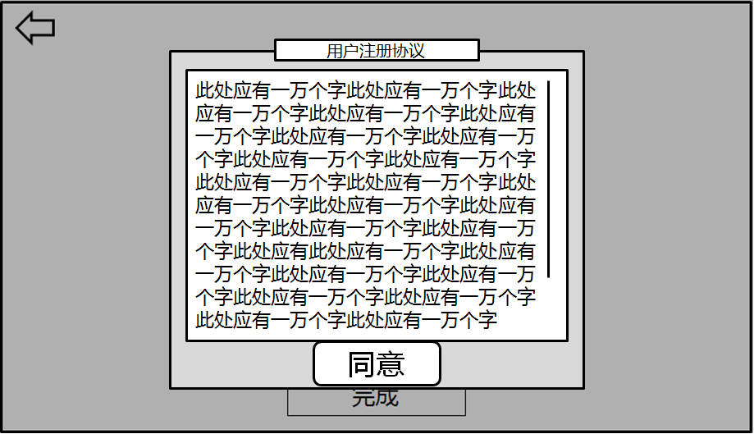
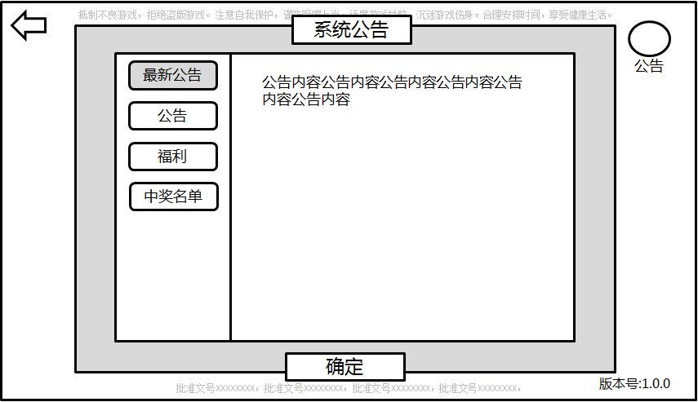

竖线提示滑动进度

